Sheet1
Scene No. | 2
Quest Title | 度假胜地
Quest Log | 完成任务
Map No. | 7
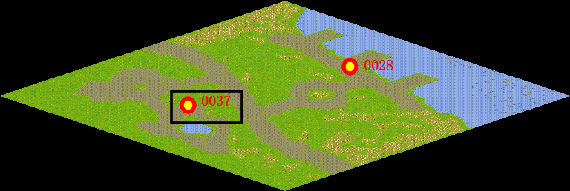
NPC No. | 37
Condition
Dialog | 哦，多让人神往的地方啊，费舍尔真是个幸福的人。
Select | 1：完成，2：取消
Result | 1 :关闭对话框 消除Qlog-0102-001 , 2 : 关闭对话框

NPC No. | 27
Condition
Dialog | 我从夏威夷回来以后一直还想再去那个地方呢。到时候可以约爱美丽一起去呀。
Select | 1：确定
Result | 1：关闭对话框

ScriptFile | Qlog-0102-002.scr
 | Q0037-0102-002.scr
 | Q0027-0102-002.scr

